Tabellenblatt1
 | Aus Deutschland | Aus Frankreich

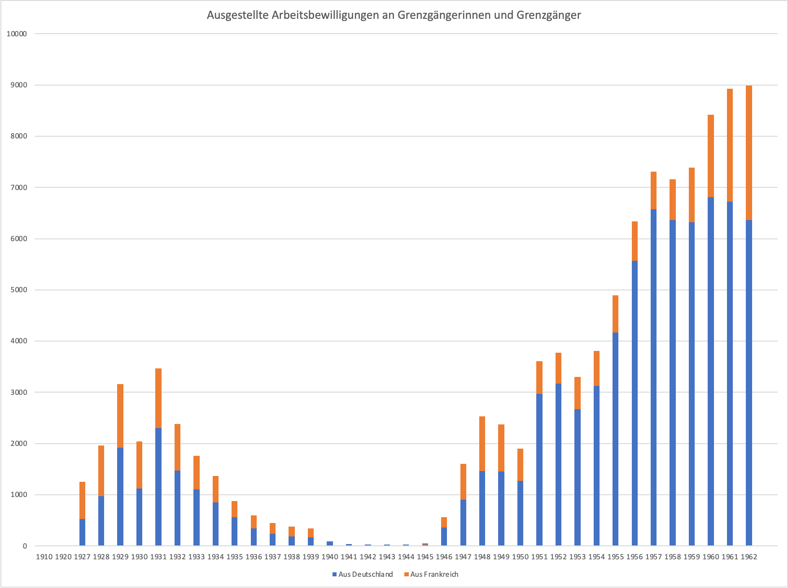
1927 | 530 | 725
1928 | 974 | 986
1929 | 1916 | 1248
1930 | 1125 | 920
1931 | 2304 | 1161
1932 | 1474 | 910
1933 | 1105 | 657
1934 | 848 | 520
1935 | 563 | 316
1936 | 343 | 252
1937 | 242 | 205
1938 | 184 | 193
1939 | 164 | 177
1940 | 89 | 0
1941 | 38 | 0
1942 | 29 | 0
1943 | 28 | 0
1944 | 24 | 0
1945 | 28 | 28
1946 | 357 | 206
1947 | 901 | 705
1948 | 1467 | 1067
1949 | 1451 | 921
1950 | 1273 | 628
1951 | 2972 | 633
1952 | 3167 | 610
1953 | 2673 | 631
1954 | 3130 | 677
1955 | 4165 | 729
1956 | 5564 | 774
1957 | 6576 | 730
1958 | 6360 | 798
1959 | 6320 | 1065
1960 | 6807 | 1612
1961 | 6725 | 2200
1962 | 6367 | 2623

